売買（土地）
一般社団法人 香川宅建 売買（土地） |  |  |  |  |  |  |  |  |  |  |  |  |  |  |  |  |  |  |  |  |  |  |  |  | 登録用紙 |  | ゼンリン | Ｐ | 1 | （ | D | ― | 5 | ） | No.11 1076 |  |  | 2022.1

種目 | 売土地 |  |  |  |  |  |  |  |  |  |  |  |  |  |  |  |  |  |  |  |  |  |  | 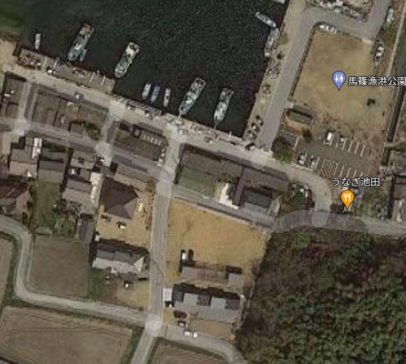
馬篠漁港

価格 | 300 |  |  |  |  |  |  |  | 万円 |  |  | 単価 |  |  |  | ㎡ |  |  |  |  |  | 万円
 |  |  |  |  |  |  |  |  |  |  |  |  |  |  |  | 坪 |  |  |  |  |  | 万円
所在 | 東かがわ市 |  |  |  |  |  | 馬篠 |  |  |  |  |  |  |  |  | 733-1

 |  |  |  |  |  |  |  |  |  |  | ピンポイント指定 |  |  |  |  |  |  | 選択▼
交通 | ＪＲ・ことでん |  |  |  | ＪＲ高徳線 |  |  |  |  | 丹生 |  |  |  |  |  |  | 駅 |  | 徒歩33分
 |  |  |  |  | 沿線選択▼ |  |  |  |  |  |  |  |  |  |  |  | 駅 |  | 徒歩 分
 | バス |  |  |  |  |  |  |  |  |  |  |  |  |  |  |  | 停 |  | 徒歩 分
 | その他の交通
 | 小学校区 |  |  |  | 大内 |  |  |  |  |  | 小学校 |  |  |  |  |  |  | 5K |  |  |  |  | ｍ
 | 中学校区 |  |  |  | 大川 |  |  |  |  |  | 中学校 |  |  |  |  |  |  | 5K |  |  |  |  | ｍ
土地 | 地目 |  |  |  | 宅地
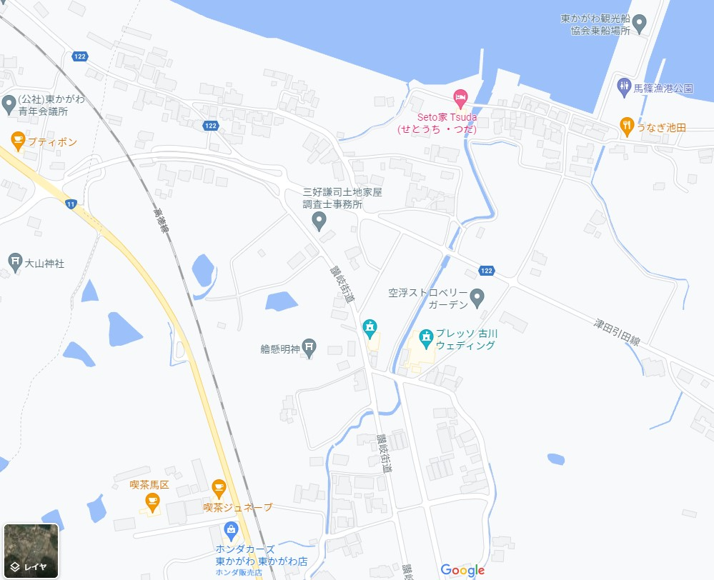
 | 最適用途
 | 条件 |  |  |  | 現況渡し
馬篠漁港
 | 引渡 |  |  |  | 指定期日→ |  |  |  |  | 年 |  |  |  |  | 月 |  |  |  |  | 旬
 | 現況 |  |  |  | 更地
 | 地勢 |  |  |  |  |  |  |  |  |  | 傾斜地の場合→ |  |  |  |  |  |  |  |  |  |  |  | ㎡
 | 面 積 |  |  |  | 選択▼ |  |  | 179.37 |  |  |  |  |  | ㎡ |  | 約 |  | 55 |  |  |  |  | 坪
物件
 | 私道面積 |  |  |  | 無 |  |  |  |  |  |  | ㎡ |  | ・ | ㎡の ／
 | 土地権利 |  |  |  | 所有権
 | 道路 |  | 方角 |  | 種類 |  |  | 道路幅員 |  |  |  | 接面 |  |  |  |  |  | 位置指定 |  |  | 舗装
 |  |  | 東 |  | 公道 |  |  | 5 |  |  | ｍ | 10 |  |  |  | ｍ |  | 無 |  |  | 有
 |  |  | 南 |  |  |  |  | 4 |  |  | ｍ | 18 |  |  |  | ｍ |  | 無 |  |  | 有
 |  |  |  |  |  |  |  |  |  |  | ｍ |  |  |  |  | ｍ
 |  |  | 接道 |  | 二方道 |  |  |  |  |  |  | 国土法 |  |  |  |  |  | 不要
 | 開発許可 |  |  |  | 選択▼ |  |  | 許可番号
 | 都市計画 |  |  |  | 都市計画区域外
 | 用途地域
 | 特定用途
 | 建ぺい率 |  |  |  |  |  |  |  | ％ |  | 容積率 |  |  |  |  |  |  |  |  |  |  |  | ％
 | 借地権の場合 |  |  | 借地期間 |  |  | 年 |  |  | ヵ月 |  |  | 借地料 |  |  |  |  |  |  |  |  | 円/月
 |  |  |  | 保証金 |  |  |  |  |  |  | 万円 |  | 権利金 |  |  |  |  |  |  |  |  | 万円
設備 |  |  |  |  |  | ・ |  |  |  |  |  |  |  |  | ・
 |  |  |  |  |  | ・ |  |  |  |  |  |  |  |  | ・
 |  |  |  |  |  | ・ |  |  |  |  |  |  |  |  | ・
特記事項 |  |  |  |  |  |  |  |  |  |  |  |  | ・
備考 | 海迄徒歩70ｍ
 | 上水道引込必要、下水浄化槽必要
取引 態様 | 一般媒介

流 通 コード |  | I-170 |  |  |  |  |  |  | ＴＥＬ |  |  | 0879-23-7443 |  |  |  |  |  |  |  |  |  |  |  | マーク | 一般社団法人 香川宅建 |  |  |  |  | (有)夢空館
 |  |  |  |  |  |  |  |  | ＦＡＸ |  |  | 0879-23-7445

報酬形態 |  | 選択して下さい▼ |  |  |  |  |  |  |  |  |  |  |  |  |  |  |  |  |  |  |  |  |  | 一般公開 300円/月 （税別） | 会員+一般公開 | アットホーム公開 690円/14日（税別） |  | 非公開 |  | 情報誌1行画像入 1点800円、2点1600円/月(税別) |  |  |  | 掲載画像選択▼ |  | かがわ住まいネット 登録(無料) | 海に近い
手数料 |  | 選択して下さい▼ |  |  |  |  |  | 率 |  |  |  |  | ％ |  | 金額 |  |  |  |  |  |  |  | 万 |  |  |  |  |  |  |  |  |  |  | 掲載画像選択▼

